調査・公表情報の説明
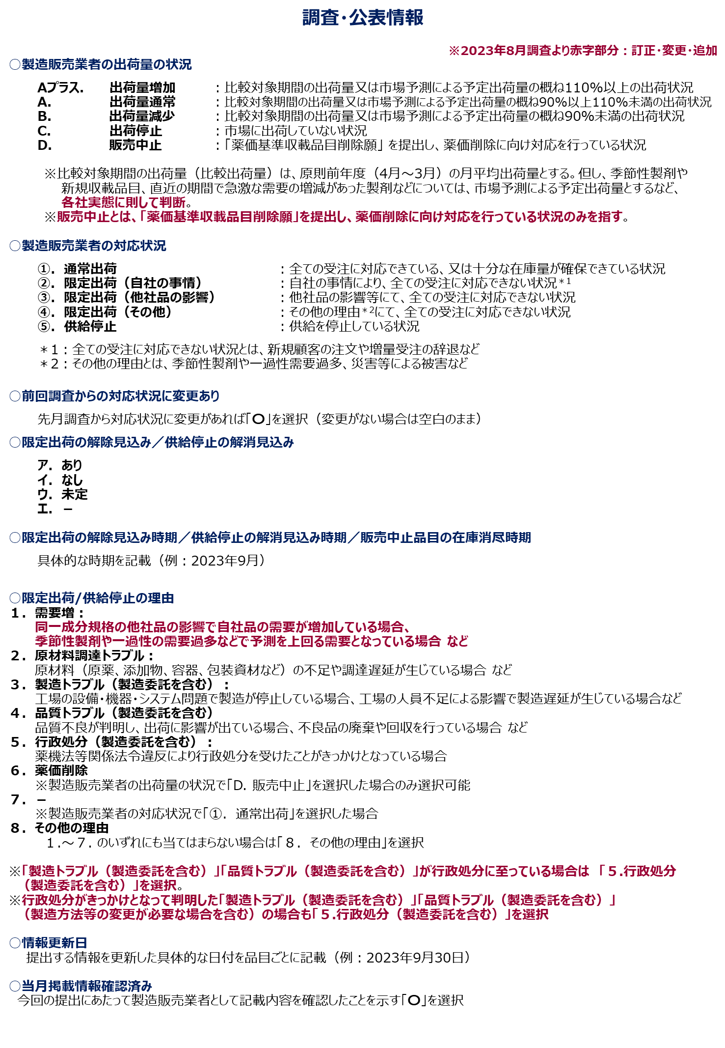

調査・公表情報（excel一覧）の確認の仕方
